ドメインモデル
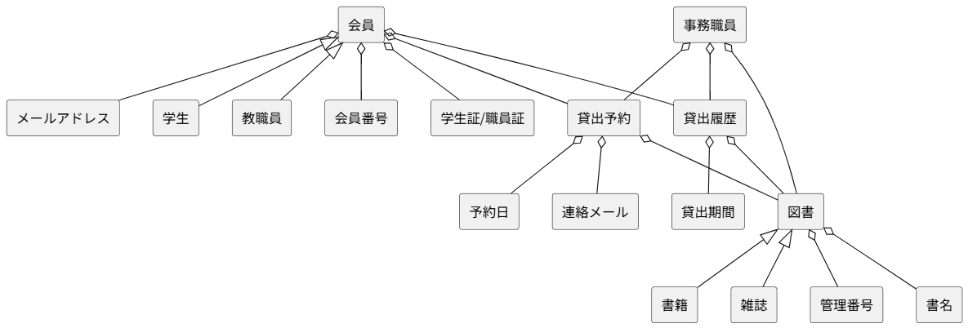
要求分析／ドメインモデル | システム名 | 作成者 | 作成日 | ページ
 | 図書館システム | 原口、林、原、木下、松村 | 2025-09-19

ユースケース図
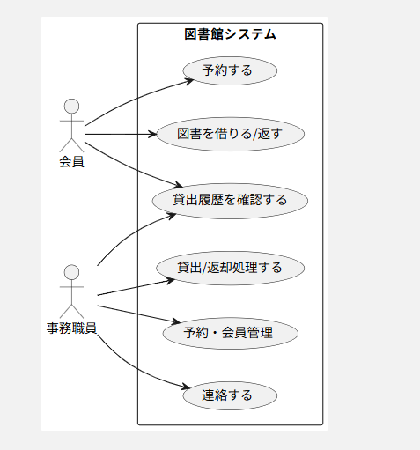
要求分析／ユースケースモデル | システム名 | 作成者 | 作成日 | ページ
 | 図書館システム | 松村（原、原口、林、木下） | 2025-09-19

クラス図（No.○✕）
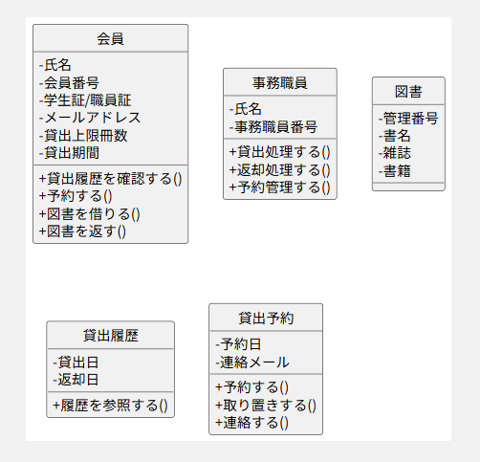
要求分析／クラス図 | システム名 | 作成者 | 作成日 | ページ
 | 図書館システム | 原口、林、原、木下、松村 | 2025-09-19

